分部分项工程项目清单计价表
“桦加沙”应急抢险项目（市政）-道路修复工程专业分包合同工程量清单

序号 | 项目名称 | 项目特征描述 | 计量单位 | 工程量 | 单价 |  |  | 合价 | 备注
 |  |  |  |  | 不含税单价 | 税率 | 含税单价

 | 中国银行
 | 拆除部分
1 | 拆除沥青路面10cm厚 | 1.材质:沥青混凝土 2.厚度:10cm 3.运距:综合考虑 | m2 | 383.45 |  | 9% | 0.00 | 0.00
2 | 拆除混凝土基层25cm厚 | 1.材质:水泥混凝土 2.厚度:25cm 3.运距:综合考虑 | m2 | 383.45 |  | 9% | 0.00 | 0.00
 | 病害处理
3 | 4cm厚SBS改性细粒式沥青混凝土AC-13C | 1.沥青品种:SBS改性细粒式沥青混凝土AC-13C 2.石料种类、规格:玄武岩 3.掺和料:0.3%(重量比)聚丙烯腈纶纤维 4.厚度:40mm | m2 | 383.45 |  | 9% | 0.00 | 0.00
4 | 6cm厚中粒式沥青混凝土AC-20C | 1.沥青品种:中粒式沥青混凝土AC-20C 2.石料种类、规格:花岗岩 3.厚度:60mm | m2 | 383.45 |  | 9% | 0.00 | 0.00
5 | 喷洒PC-3型改性乳化沥青粘层油 | 1.材料品种:PC-3型改性乳化 2.喷油量:0.6L/m2 | m2 | 766.9 |  | 9% | 0.00 | 0.00
6 | 聚酯长丝土工布 | 1.材料品种、规格:聚酯长丝土工布 2.搭接方式:按设计要求 | m2 | 383.45 |  | 9% | 0.00 | 0.00
7 | 喷洒SBS（I-D）改性热沥青 | 1.材料品种、用量:SBS（I-D）改性热沥青 2.部位:下封层 | m2 | 383.45 |  | 9% | 0.00 | 0.00
8 | C35早强水泥砼路面25cm厚 | 1.混凝土强度等级:C35早强混凝土 2.厚度:250mm | m2 | 383.45 |  | 9% | 0.00 | 0.00
9 | 植筋φ16（长80cm，间距50cm） | 1.材料规格:Ф16mm 2.植入深度:详见设计图纸要求 | 根 | 95 |  | 9% | 0.00 | 0.00
10 | 热熔标线 | 1.材料品种:热熔型反光环保涂料 2.类型:按设计要求 | m2 | 38.74 |  | 9% | 0.00 | 0.00
11 | 检查井调平 | 1.检查井调平 2.C30井圈 3.井盖利旧安装 4.其他做法具体详图纸要求 | 座 | 4 |  | 9% | 0.00 | 0.00
 | 施工临时设施
12 | 临时标志 | 1、交通疏导临时标识牌； 2、30*30角铁支架； 3、具体做法详图纸要求； 4、含制作安装，需考虑折旧 | 块 | 12 |  | 9% | 0.00 | 0.00 | 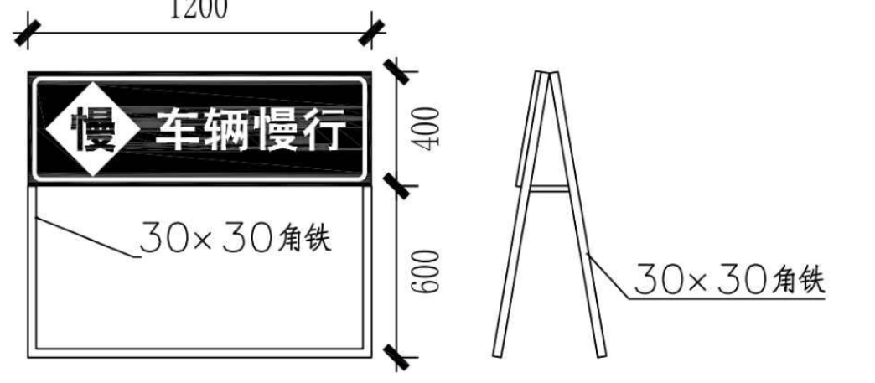
13 | 隔离护栏 | 1、铁马围蔽； 2、具体按现场要求； 3、使用时间1个月； 4、包工料及完成此项工作一切费用。 | m | 210 |  | 9% | 0.00 | 0.00
14 | 视线诱导器 | 1、交通爆闪灯； 2、包工料及完成此项工作一切费用。 | 只 | 4 |  | 9% | 0.00 | 0.00
 | 寰球游艇
 | 拆除部分
15 | 拆除沥青路面10cm厚 | 1.材质:沥青混凝土 2.厚度:10cm 3.运距:综合考虑 | m2 | 65.6 |  | 9% | 0.00 | 0.00
16 | 拆除混凝土基层25cm厚 | 1.材质:水泥混凝土 2.厚度:25cm 3.运距:综合考虑 | m2 | 65.6 |  | 9% | 0.00 | 0.00
 | 病害处理
17 | 4cm厚SBS改性细粒式沥青混凝土AC-13C | 1.沥青品种:SBS改性细粒式沥青混凝土AC-13C 2.石料种类、规格:玄武岩 3.掺和料:0.3%(重量比)聚丙烯腈纶纤维 4.厚度:40mm | m2 | 65.6 |  | 9% | 0.00 | 0.00
18 | 6cm厚中粒式沥青混凝土AC-20C | 1.沥青品种:中粒式沥青混凝土AC-20C 2.石料种类、规格:花岗岩 3.厚度:60mm | m2 | 65.6 |  | 9% | 0.00 | 0.00
19 | 喷洒PC-3型改性乳化沥青粘层油 | 1.材料品种:PC-3型改性乳化 2.喷油量:0.6L/m2 | m2 | 131.2 |  | 9% | 0.00 | 0.00
20 | 聚酯长丝土工布 | 1.材料品种、规格:聚酯长丝土工布 2.搭接方式:按设计要求 | m2 | 65.6 |  | 9% | 0.00 | 0.00
21 | 喷洒SBS（I-D）改性热沥青 | 1.材料品种、用量:SBS（I-D）改性热沥青 2.部位:下封层 | m2 | 65.6 |  | 9% | 0.00 | 0.00
22 | C35早强水泥砼路面25cm厚 | 1.混凝土强度等级:C35早强混凝土 2.厚度:250mm | m2 | 65.6 |  | 9% | 0.00 | 0.00
23 | 植筋φ16（长80cm，间距50cm） | 1.材料规格:Ф16mm 2.植入深度:详见设计图纸要求 | 根 | 32 |  | 9% | 0.00 | 0.00
24 | 热熔标线 | 1.材料品种:热熔型反光环保涂料 2.类型:按设计要求 | m2 | 7.29 |  | 9% | 0.00 | 0.00
 | 施工临时设施
25 | 临时标志 | 1、交通疏导临时标识牌； 2、30*30角铁支架； 3、具体做法详图纸要求； 4、含制作安装，需考虑折旧 | 块 | 12 |  | 9% | 0.00 | 0.00
26 | 隔离护栏 | 1、铁马围蔽； 2、具体按现场要求； 3、使用时间1个月； 4、包工料及完成此项工作一切费用。 | m | 48 |  | 9% | 0.00 | 0.00
27 | 视线诱导器 | 1、交通爆闪灯； 2、包工料及完成此项工作一切费用。 | 只 | 4 |  | 9% | 0.00 | 0.00
 | 万科悦湾府
 | 拆除部分
28 | 铣刨沥青混凝土面层 | 1.材质:沥青混凝土 2.结构形式:面层 3.厚度:4cm | m2 | 56.7 |  | 9% | 0.00 | 0.00
 | 病害处理
29 | 4cm厚SBS改性细粒式沥青混凝土AC-13C | 1.沥青品种:SBS改性细粒式沥青混凝土AC-13C 2.石料种类、规格:玄武岩 3.掺和料:0.3%(重量比)聚丙烯腈纶纤维 4.厚度:40mm | m2 | 56.7 |  | 9% | 0.00 | 0.00
30 | 喷洒PC-3型改性乳化沥青粘层油 | 1.材料品种:PC-3型改性乳化 2.喷油量:0.6L/m2 | m2 | 56.7 |  | 9% | 0.00 | 0.00
31 | 聚酯长丝土工布 | 1.材料品种、规格:聚酯长丝土工布 2.搭接方式:按设计要求 | m2 | 56.7 |  | 9% | 0.00 | 0.00
32 | 热熔标线 | 1.材料品种:热熔型反光环保涂料 2.类型:按设计要求 | m2 | 6.3 |  | 9% | 0.00 | 0.00
 | 施工临时设施
33 | 临时标志 | 1、交通疏导临时标识牌； 2、30*30角铁支架； 3、具体做法详图纸要求； 4、含制作安装，需考虑折旧 | 块 | 12 |  | 9% | 0.00 | 0.00
34 | 隔离护栏 | 1、铁马围蔽； 2、具体按现场要求； 3、使用时间1个月； 4、包工料及完成此项工作一切费用。 | m | 42 |  | 9% | 0.00 | 0.00
35 | 视线诱导器 | 1、交通爆闪灯； 2、包工料及完成此项工作一切费用。 | 只 | 4 |  | 9% | 0.00 | 0.00
 | 情侣南路东侧观海台与安澜街交叉口向南约25m(公共厕所)
 | 病害处理
 | 拆除6cm人行道砖 | 1.材质:拆除人行道砖+砂浆粘结层 2.厚度:90mm | m2 | 3.360 |  | 9% | 0.00 | 0.00
36 | 6cm步道砖 | 1.块料品种、规格:彩色透水砖、300mm×300mm×60mm 2.垫层、基层材料品种、厚度、混凝土强度等级:M7.5干硬性水泥砂浆、厚30mm | m2 | 3.36 |  | 9% | 0.00 | 0.00
37 | C25普通混凝土回填 | 1.混凝土强度等级:C25混凝土 2.部位:人行道基层 | m3 | 1.14 |  | 9% | 0.00 | 0.00
 | 施工临时设施
38 | 临时标志 | 1、交通疏导临时标识牌； 2、30*30角铁支架； 3、具体做法详图纸要求； 4、含制作安装，需考虑折旧 | 块 | 12 |  | 9% | 0.00 | 0.00
39 | 隔离护栏 | 1、铁马围蔽； 2、具体按现场要求； 3、使用时间1个月； 4、包工料及完成此项工作一切费用。 | m | 9 |  | 9% | 0.00 | 0.00
40 | 视线诱导器 | 1、交通爆闪灯； 2、包工料及完成此项工作一切费用。 | 只 | 4 |  | 9% | 0.00 | 0.00
 | 情侣南路东侧观海台与安澜街交叉口向北约50m(情侣南路1008号灯杆)
 | 病害处理
 | 拆除6cm人行道砖 | 1.材质:拆除人行道砖+砂浆粘结层 2.厚度:90mm | m2 | 3.300 |  | 9% | 0.00 | 0.00
41 | 6cm步道砖 | 1.块料品种、规格:彩色透水砖、300mm×300mm×60mm 2.垫层、基层材料品种、厚度、混凝土强度等级:M7.5干硬性水泥砂浆、厚30mm | m2 | 3.3 |  | 9% | 0.00 | 0.00
42 | C25普通混凝土回填 | 1.混凝土强度等级:C25混凝土 2.部位:人行道基层 | m3 | 1.35 |  | 9% | 0.00 | 0.00
 | 施工临时设施
43 | 临时标志 | 1、交通疏导临时标识牌； 2、30*30角铁支架； 3、具体做法详图纸要求； 4、含制作安装，需考虑折旧 | 块 | 12 |  | 9% | 0.00 | 0.00
44 | 隔离护栏 | 1、铁马围蔽； 2、具体按现场要求； 3、使用时间1个月； 4、包工料及完成此项工作一切费用。 | m | 10 |  | 9% | 0.00 | 0.00
45 | 视线诱导器 | 1、交通爆闪灯； 2、包工料及完成此项工作一切费用。 | 只 | 4 |  | 9% | 0.00 | 0.00
 | 其他
46 | 交通疏导 | 1、按甲方要求对施工道路上下班时间段进行临时指挥； 2、包含不限于人员工资、社保等全部相关费用。 | 项 | 1 |  | 9% | 0.00 | 0.00
47 | 预留金 |  | 项 | 1 |  |  |  | 12191.00
合 计 |  |  |  |  |  |  |  | 12191.00

